1,2,3
k | 4
p | 0.2
q | 0.8

x | 0 | 1 | 2 | 3 | 4
p(x) | 0.4096 | 0.4096 | 0.1536 | 0.0256 | 0.0016 | 1
p(x)/x
 |  |  |  |  |  | М(X) = | 0.8 |  | М(X) = | 0.8
 |  |  |  |  |  | M(X^2) = | 1.28
 |  |  |  |  |  | D(X) = | 0.64 |  | D(X) = | 0.64
 |  |  |  |  |  | sigma(X) = | 0.8 |  | sigma(X) = | 0.8

Многокутник розподілу
 |  |  |  |  |  | 3.0590E-07

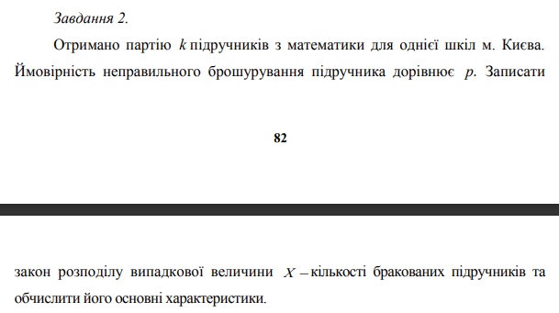

 |  |  |  |  |  |  | M(x)= | 15
 |  |  |  |  |  |  | D(x)= | 15
 |  |  |  |  |  |  | sigma(x)= | 3.8729833462

 |  |  |  |  |  |  | p(x=k)=

k= | 25000
p= | 0.0006

x | 0 | 1 | 2 | 3 | 4 | 5 | 6 | 7 | 8 | 9 | 10 | 11 | 12 | 13 | 14 | 15 | 16
p(x) таб | 0.002479 | 0.014873 | 0.044618 | 0.089235 | 0.133853 | 0.160623 | 0.160323 | 0.137677 | 0.103258 | 0.068838 | 0.041303 | 0.022529 | 0.011264 | 0.005199 | 0.002228 | 0.000891
p(x) фор | 3.059023205E-07 | 4.5885348075E-06 | 3.4414011056E-05 | 0.00017207005528 | 0.00064526270731 | 0.0019357881219 | 0.0048394703048 | 0.01037029351 | 0.019444300332 | 0.03240716722 | 0.04861075083 | 0.066287387495 | 0.082859234369 | 0.095606808887 | 0.10243586666 | 0.10243586666
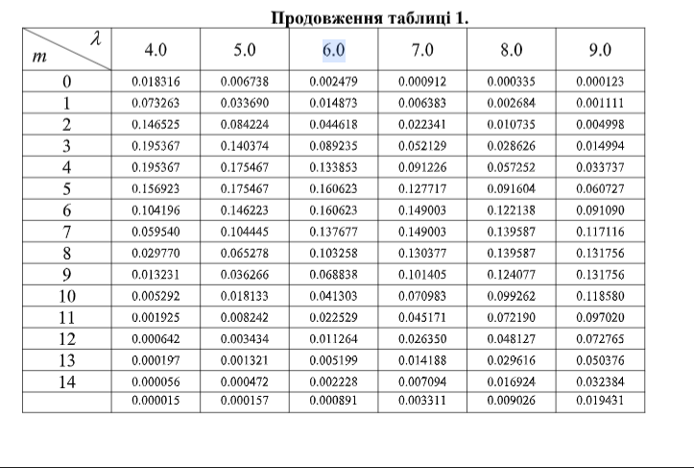

p(x) таб і p(x) фор

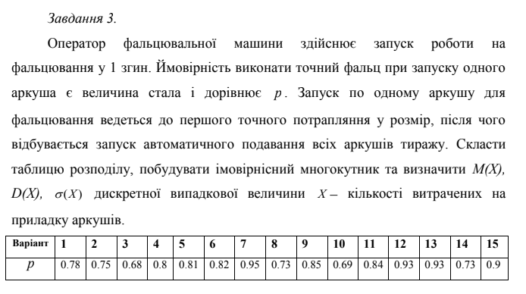

p = | 0.82
q = | 0.18

x | 1 | 2 | 3 | 4 | 5 | 6 | 7 | 8 | 9 | 10
p(x) | 0.82 | 0.1476 | 0.026568 | 0.00478224 | 0.0008608032 | 0.000154944576 | 2.789002368E-05 | 5.0202042624E-06 | 9.0363676723E-07 | 1.626546181E-07
p(x)/x

 |  |  |  |  |  | M(x) = | 1.2195121951
 |  |  |  |  |  | D(x) = | 0.18
 |  |  |  |  |  | sigma(x) = | 0.51739520575

4,5,6
a= | 4 |  | 0 | X <= 4 |  |  | 0 | X <= 4
b= | 10 | f(X) | 0.1 | 4 < X <= 10 |  | F(X) | (x-4)/6 | 4 < X <= 10
 |  |  | 0 | X > 10 |  |  | 0 | X > 10
M(X) | 7
D(X) | 3
SIGMA(X) | 1.7320508076 | 1.7320508076 |  |  | X | -1 | 0 | 1 | 2 | 3 | 4 | 5 | 6 | 7 | 8 | 9 | 10
 |  |  |  |  | F(X) | 0 | 0 | 0 | 0 | 0 | 0 | 0.16666666667 | 0.33333333333 | 0.5 | 0.66666666667 | 0.83333333333 | 1
 |  |  |  |  | f(X) | 0 | 0 | 0 | 0 | 0 | 0 | 0.16666666667 | 0.16666666667 | 0.16666666667 | 0.16666666667 | 0.16666666667 | 0.16666666667
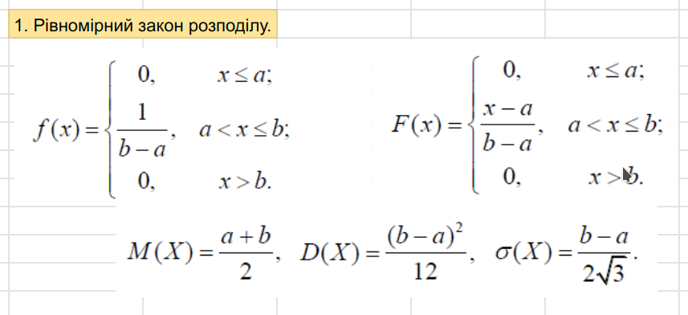
f(X) і F(X)

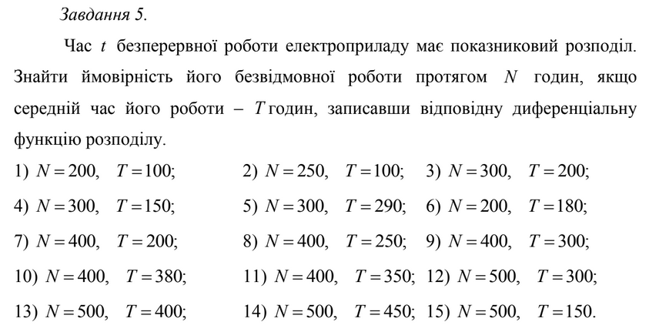

 |  |  |  |  |  |  |  |  |  |  |  |  |  |  | X | -1 | 0 | 0 | 0 | 1 | 2 | 3 | 4 | 5 | 6 | 7 | 8 | 9
 |  |  |  |  |  |  |  |  |  |  |  |  |  |  | f(x) | 0 | 0 |  | 0.0055555555556 | 0.0055247769334 | 0.0054941688294 | 0.005463730299 | 0.0054334604027 | 0.0054033582062 | 0.0053734227805 | 0.0053436532015 | 0.0053140485506 | 0.0052846079139

 |  |  |  |  |  |  | N | 200
 |  |  |  |  |  |  | T | 180 | Математичне сподівання M(X) = T

 |  |  |  |  |  |  | lambda | 0.0055555555556 | - інтенсивність відмов

 |  |  |  |  |  |  | f(x)= | lambda*exp(-labmda*x) |  | x > 0
 |  |  |  |  |  |  |  | 0 |  | x <= 0

 |  |  |  |  |  |  | F(x) | 1-exp(-labmda*x) |  | x >= 0
 |  |  |  |  |  |  |  | 0 |  | x< 0

 |  |  |  |  |  |  | M(x) | 180
 |  |  |  |  |  |  | D(x)

 |  |  |  |  |  |  | P(x <= 200) |  | 0.035673993347 | - ймовірність безвідмовної роботи
 |  |  |  |  |  |  | P(0 < x < 200) | F(200) - F(0) | 0.96432600665 | - ймовірність відмови
 |  |  |  |  |  |  |  |  | 1
Функція надійсності

X | -1000 | 0 | 0 | 0 | 100 | 200 | 300 | 500 | 700 | 900 | 2000 | 5000
F(x) | 0 | 0 | 0 | 0 | 0.42624657926 | 0.67080701219 | 0.81112439716 | 0.93782347598 | 0.97953192429 | 0.993262053 | 0.99998505466 | 1
f(x) | 0 | 0 |  | 0.0055555555556 | 0.0031875190041 | 0.0018288499323 | 0.0010493089047 | 0.00034542513346 | 0.00011371153175 | 3.7433038884E-05 | 8.3029658471E-08 | 4.797244863E-15
X, F(x) і f(x)
 | F(x) | f(x)
-1000 | 0 | 0
0 | 0 | 0
0 | 0
0 | 0 | 0.0055555555556
100 | 0.42624657926 | 0.0031875190041
200 | 0.67080701219 | 0.0018288499323
300 | 0.81112439716 | 0.0010493089047
500 | 0.93782347598 | 0.00034542513346
700 | 0.97953192429 | 0.00011371153175
900 | 0.993262053 | 3.7433038884E-05
2000 | 0.99998505466 | 8.3029658471E-08
5000 | 1 | 4.797244863E-15

f(x)/X
 | f(x)
-1 | 0
0 | 0
0 | 0
0 | 0.0055555555556
1 | 0.0055247769334
20 | 0.0049713295379
30 | 0.0047026762494
50 | 0.0042081396022
100 | 0.0031875190041
500 | 0.00034542513346
1000 | 2.1477334108E-05
1500 | 1.3353859801E-06
2000 | 8.3029658471E-08
F(x)/X

X | -1 | 0 | 0 | 0 | 1 | 20 | 30 | 50 | 100 | 500 | 1000 | 1500 | 2000
f(x) | 0 | 0 |  | 0.0055555555556 | 0.0055247769334 | 0.0049713295379 | 0.0047026762494 | 0.0042081396022 | 0.0031875190041 | 0.00034542513346 | 2.1477334108E-05 | 1.3353859801E-06 | 8.3029658471E-08

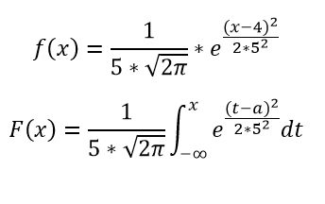

a | 5 | M(X)=a
σ | 1 | D(X)= | 1
α | 1
β | 5

X | -11 | -10 | -9 | -8 | -7 | -6 | -5 | -4 | -3 | -2 | -1 | 0 | 1 | 2 | 3 | 4 | 5 | 6 | 7 | 8 | 9 | 10 | 11 | 12 | 13 | 14 | 15 | 16
F(X) | 6.3887544005E-58 | 3.6709661993E-51 | 7.7935368192E-45 | 6.1171643995E-39 | 1.7764821121E-33 | 1.9106595745E-28 | 7.6198530242E-24 | 1.128588406E-19 | 6.2209605743E-16 | 1.2798125439E-12 | 9.8658764504E-10 | 2.8665157188E-07 | 3.1671241833E-05 | 0.0013498980316 | 0.022750131948 | 0.15865525393 | 0.5 | 0.84134474607 | 0.97724986805 | 0.99865010197 | 0.99996832876 | 0.99999971335 | 0.99999999901 | 1 | 1 | 1 | 1 | 1
f(X) | 1.0261630728E-56 | 5.5307095498E-50 | 1.0966065594E-43 | 7.998827757E-38 | 2.1463837357E-32 | 2.1188192535E-27 | 7.6945986267E-23 | 1.0279773572E-18 | 5.0522710835E-15 | 9.1347204084E-12 | 6.0758828498E-09 | 1.4867195147E-06 | 0.00013383022576 | 0.0044318484119 | 0.053990966513 | 0.24197072452 | 0.3989422804 | 0.24197072452 | 0.053990966513 | 0.0044318484119 | 0.00013383022576 | 1.4867195147E-06 | 6.0758828498E-09 | 9.1347204084E-12 | 5.0522710835E-15 | 1.0279773572E-18 | 7.6945986267E-23 | 2.1188192535E-27

F(X)/X
f(X)/X

